必要書類
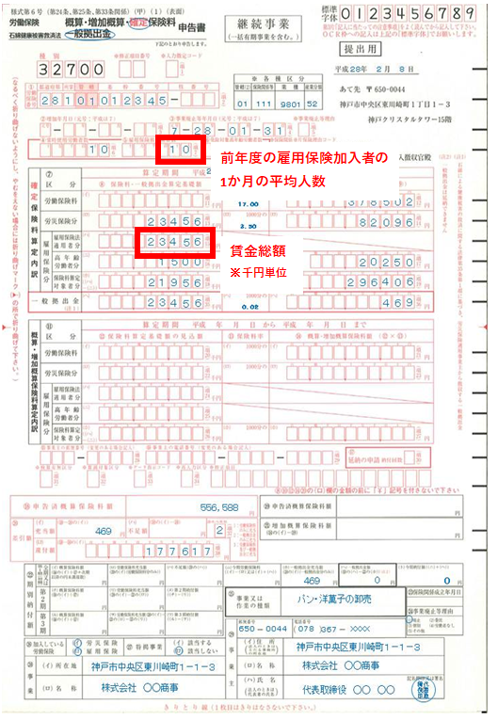
まず、こちらの「労働保険確定保険料申告書」から転記ください。
※前年度（2018年4月～2019年3月分）が直近分となります。

